Sheet1
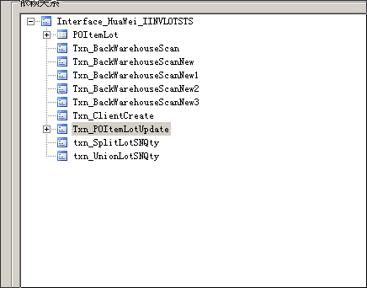
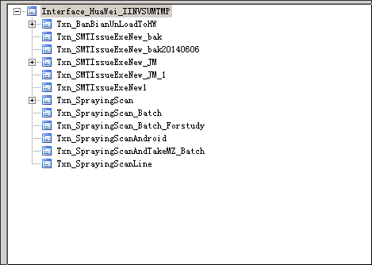

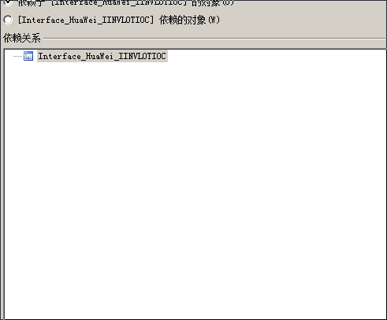

TXn_smtitemcheck_new
TXn_smtitemunload
Txn_smtloadpart
--Txn_loadpartmt_changemo

